Sheet2
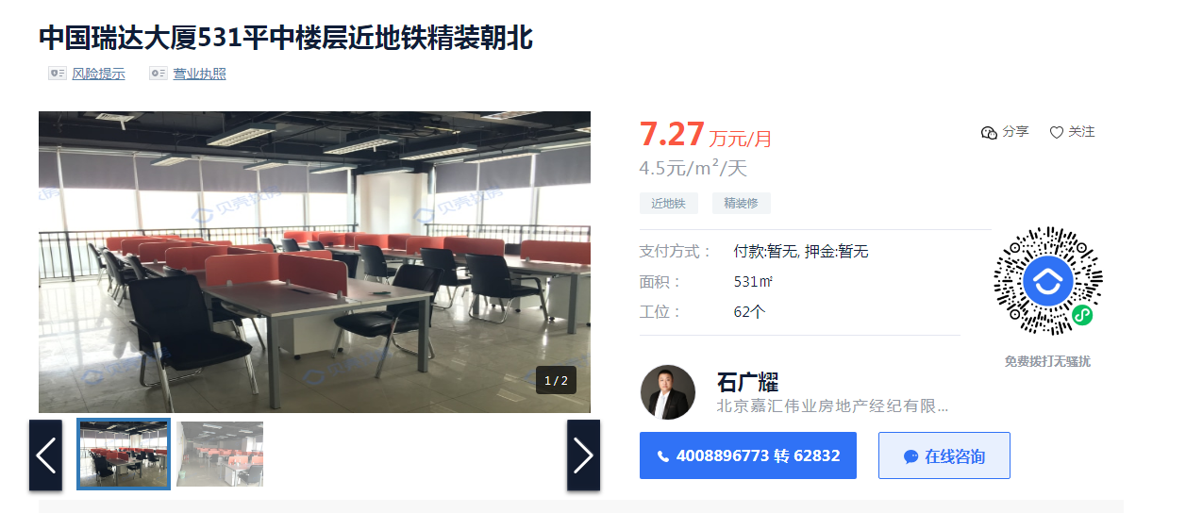

物业费27/月/㎡
实际成交3.8-4.5都有，全含

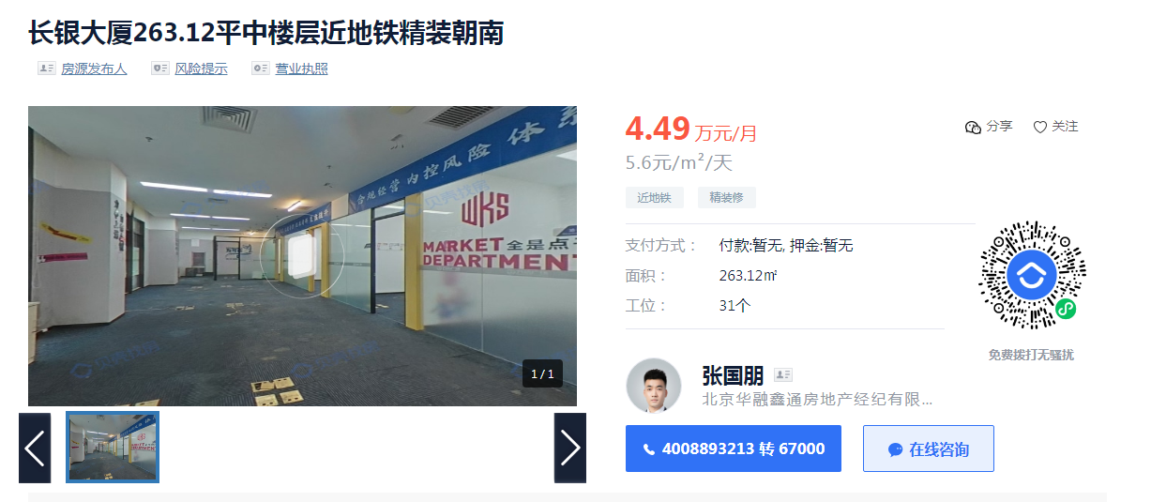

 | 乙级办公楼，小业主
 | 报价4.5-5块，小业主没有税，实际能成交便宜的4.2，贵的4.8
 | 物业费20/月/㎡
 | 0.66666666667

